АП+Прайс

 |  | Рекламное агентство РЕКЛАМА ЛИФТ
 |  | АДРЕСНАЯ ПРОГРАММА И ПРАЙС

 |  | ВИДНОЕ

РАЙОН
 | Количество стендов | Микрорайон | Кол-во стендов | Цена А6 за 1стенд | Стоимость А6 за Микр | Цена А5 за 1стенд | Стоимость А5 за Микр | Цена А4 за 1стенд | Стоимость А4 за Микр | Цена А3 за 1стенд | Стоимость А3 за Микр | Дата начала РК (период 1мес) | Рекламный носитель
ВИДНОЕ | 254 | Видное 1МКР | 123 | 90.00 | 11,070.00 | 132.00 | 16,236.00 | 245.00 | 30,135.00 | 450.00 | 55,350.00 | с 8 числа | Закрытый стенд в лифте
Видное 1МКР | 123 | Видное 2МКР | 131 | 90.00 | 11,790.00 | 132.00 | 17,292.00 | 245.00 | 32,095.00 | 450.00 | 58,950.00 | с 8 числа | Закрытый стенд в лифте
Лемешко 12 | 2 | Итог | 254 |  | 22,860.00 |  | 33,528.00 |  | 62,230.00 |  | 114,300.00
Лемешко 16 | 2
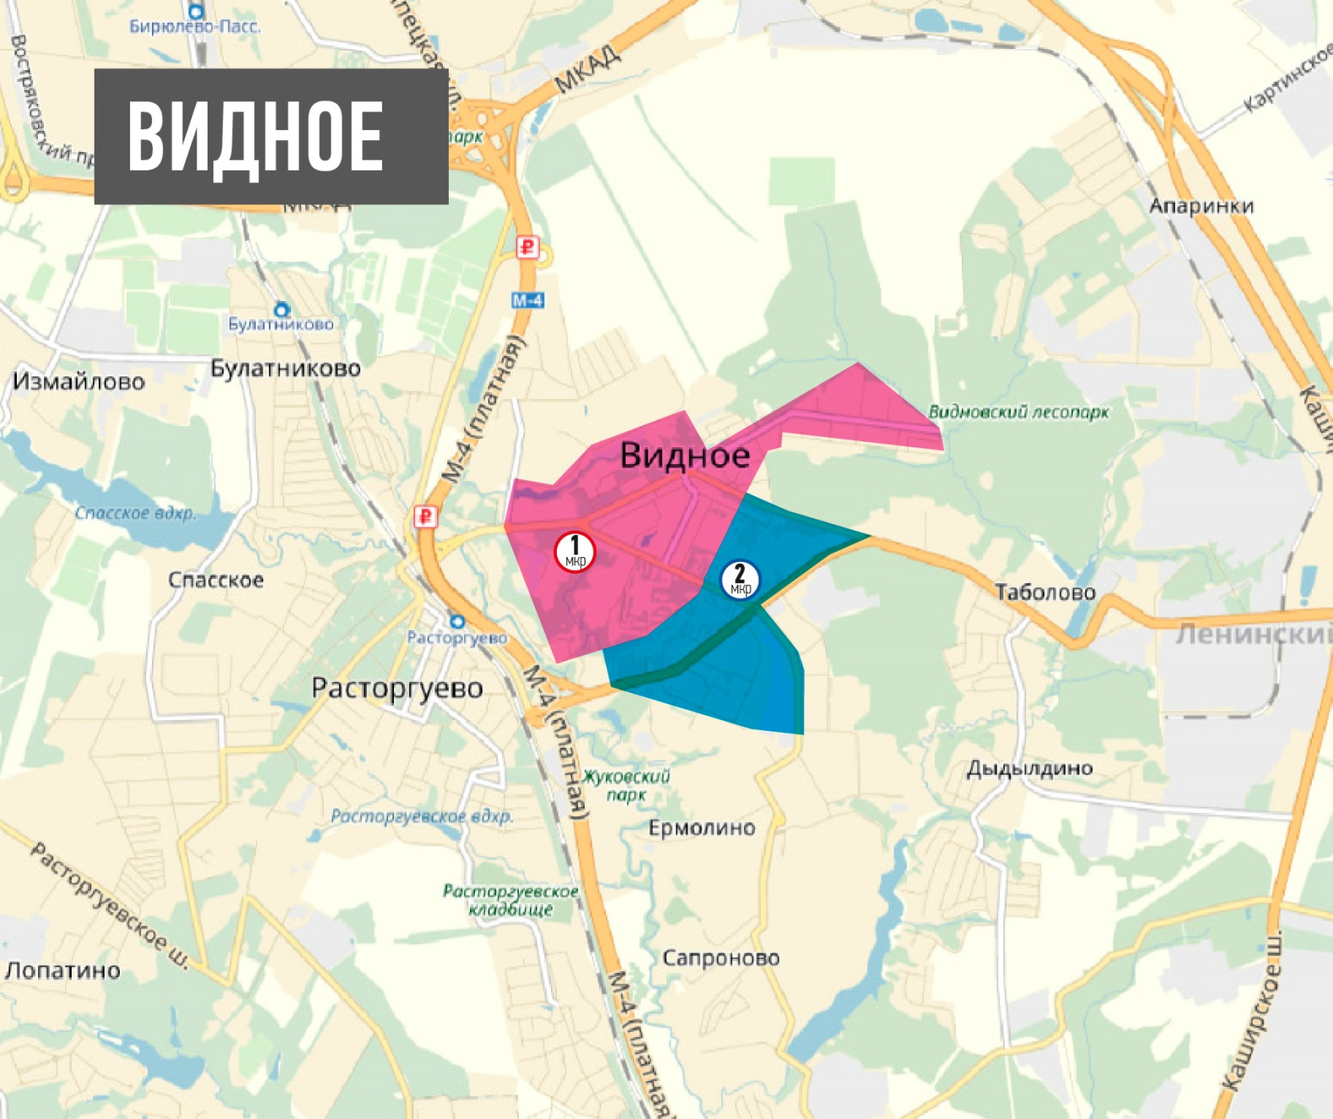
Лемешко 8 к1 | 4
Лемешко 8 к2 | 4
м-н Солнечный 1 | 5
м-н Солнечный 5 | 5
Советская 28 | 4
Советская 2А | 6
Советская 2Б | 5
Советская 34 к1 | 2
Советская 34 к2 | 2
Советская 6А | 4
Советский пр-д 1 | 2
Советский пр-д 11 | 2
Советский пр-д 13 | 2
Советский пр-д 15 | 2
Советский пр-д 3 | 2
Советский пр-д 5 | 2
Советский пр-д 7 | 2
Советский пр-д 9 | 2
Строительная 15 | 5
Строительная 23 | 2
Строительная 25 | 2
Строительная 29 | 8
Строительная 31 | 8
Центральная 15 | 4
Школьная 55 | 2
Школьная 79 | 4
Школьная 81 | 2
Школьная 82 | 12
Школьная 83 | 2
Школьная 84 к1 | 2
Школьная 87 | 4
Школьная 89 | 4
м-н Солнечный 3 | 1
Видное 2МКР | 131
Жуковский пр-д 1 | 4
Жуковский пр-д 11 | 2
Жуковский пр-д 13 | 2
Жуковский пр-д 14 | 2
Жуковский пр-д 3 | 6
Жуковский пр-д 4 | 8
Жуковский пр-д 7 | 1
Жуковский пр-д 9 | 6
Заводская 24 | 6
Пр-т Ленинского Ком 11 к2 | 2
Пр-т Ленинского Ком 13 | 10
Пр-т Ленинского Ком 15 к1 | 2
Пр-т Ленинского Ком 15 к2 | 2
Пр-т Ленинского Ком 17 к1 | 6
Пр-т Ленинского Ком 17 к2 | 6
Пр-т Ленинского Ком 19 к1 | 6
Пр-т Ленинского Ком 2 к2 | 2
Пр-т Ленинского Ком 2 к3 | 2
Пр-т Ленинского Ком 23 к1 | 2
Пр-т Ленинского Ком 23 к2 | 2
Пр-т Ленинского Ком 3 | 4
Пр-т Ленинского Ком 32-56 | 4
Пр-т Ленинского Ком 35 | 6
Пр-т Ленинского Ком 39 | 4
Пр-т Ленинского Ком 48 | 4
Пр-т Ленинского Ком 5 | 10
Пр-т Ленинского Ком 7 к1 | 2
Пр-т Ленинского Ком 7 к2 | 2
Пр-т Ленинского Ком 70 | 4
Пр-т Ленинского Ком 72 | 4
Пр-т Ленинского Ком 74 | 4
Советская 44 | 4
Общий итог | 254

